Sheet1
台本作成システムサンプル説明
更新日：2019-05-16

■操作方法

 | 【台本編集】

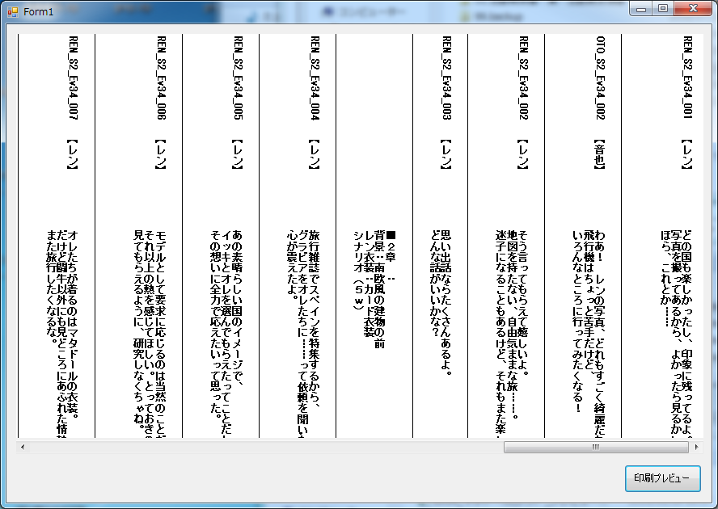

読込テキストはフォームアプリケーションの
PictureBoxに表示します。

テキストを編集する場合は
編集エリアを
『ダブルクリック』

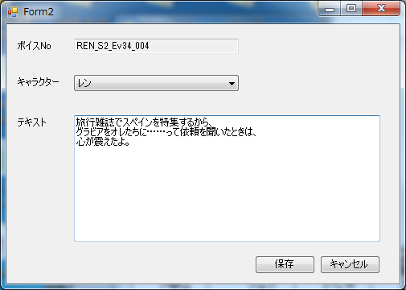

[保存]ボタンが押されたら
元の画面に戻り、
編集を反映します。

 | 【印刷プレビュー】

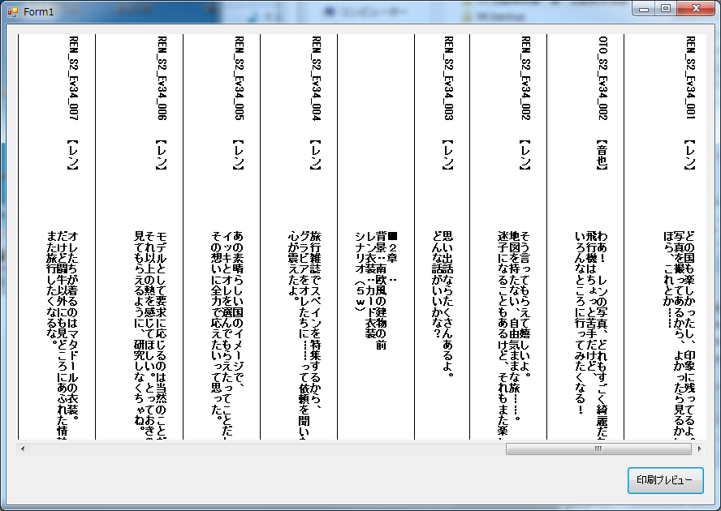

印刷画面を確認するときは
[印刷プレビュー]ボタンを押下

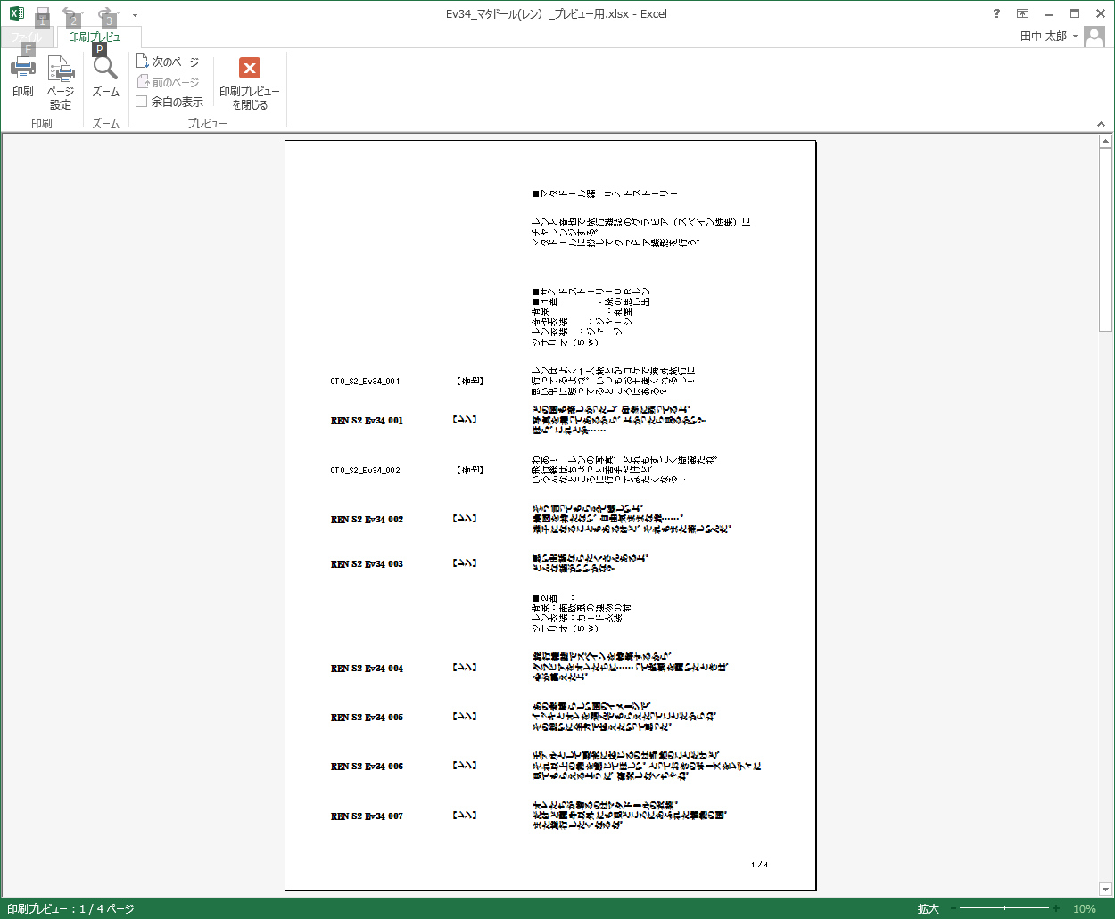

EXCELの印刷プレビューを表示します。
編集が必要なときはプレビュー画面を閉じてから
台本を編集する必要があります。

■出力ファイルについて

 | 【既存の出力ファイル】

1行ごとに1セルに書き込んでいる。

 | 【新システム】

1ブロックで1セルに書き込んでいる。

